Chi tiết địa chất
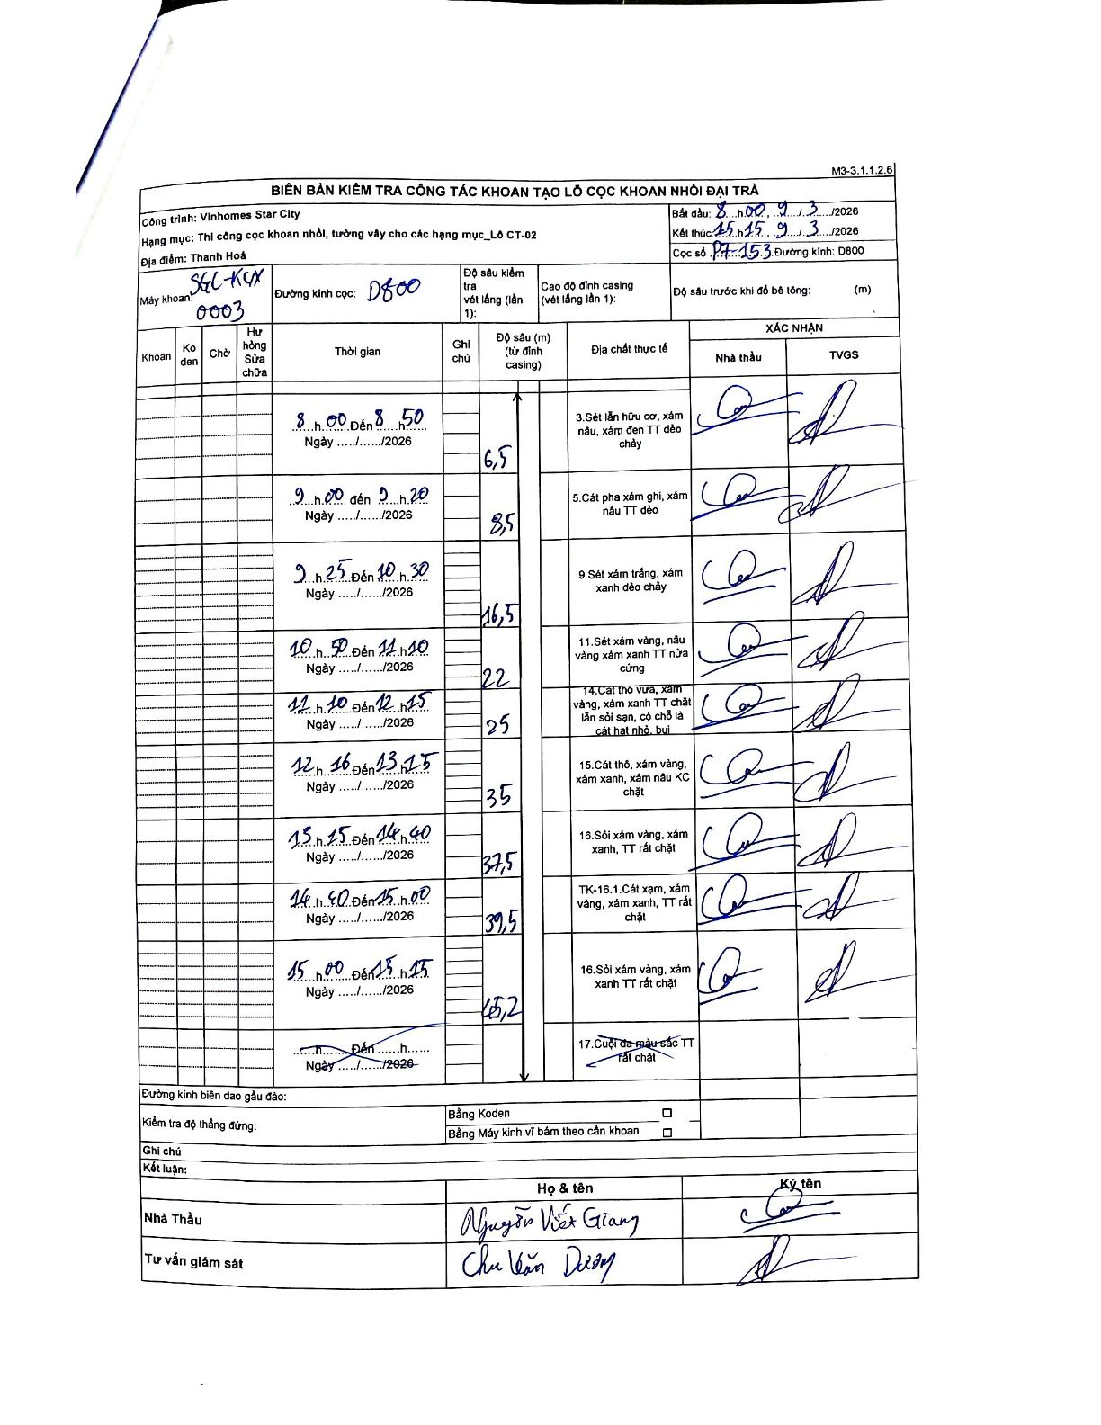
Dự án | Star City Thanh Hóa
Hạng mục | Thi công cọc khoan nhồi, tường vây cho các hạng mục_Lô CT-02
Tên bộ phận | Lô CT-02
Số hiệu cọc | P7-153
Tên Máy khoan | SGC-KCN0003
Đường kính | D800
Bắt đầu thi công | 08:00 09/03/2026
Kết thúc thi công | 15:15 09/03/2026

Địa chất TT | Đường kính | Mô tả lớp thiết kế | Từ (h) | Đến (h) | Cao độ từ | Cao độ đến | T.Gian (h) | Dài (m) | V (m/h) | Ghi chú
1 | D800 | Sét lẫn hữu cơ, xám nâu, xám đen TT dẻo chảy | 08:00 09/03/2026 | 08:50 09/03/2026 | 0 | -6.5 | 0.83 | 6.5 | 7.8
2 | D800 | Cát pha xám ghi, xám nâu TT dẻo | 09:00 09/03/2026 | 09:20 09/03/2026 | -6.5 | -8.5 | 0.33 | 2 | 6
3 | D800 | Sét xám trắng, xám xanh dẻo chảy | 09:25 09/03/2026 | 10:30 09/03/2026 | -8.5 | -16.5 | 1.08 | 8 | 7.38
4 | D800 | Sét xám vàng, nâu vàng xám xanh TT nửa cứng | 10:50 09/03/2026 | 11:10 09/03/2026 | -16.5 | -22 | 0.33 | 5.5 | 16.5
5 | D800 | Cát thô vừa, xám vàng, xám xanh TT chặt lẫn sỏi sạn, có chỗ là cát hạt nhỏ, bụi | 11:10 09/03/2026 | 12:15 09/03/2026 | -22 | -25 | 1.08 | 3 | 2.77
6 | D800 | Cát thô, xám vàng, xám xanh, xám nâu KC chặt | 12:16 09/03/2026 | 13:15 09/03/2026 | -25 | -35 | 0.98 | 10 | 10.17
7 | D800 | Sỏi xám vàng, xám xanh, TT rất chặt | 13:15 09/03/2026 | 14:40 09/03/2026 | -35 | -37.5 | 1.42 | 2.5 | 1.76
8 | D800 | TK-16.1.Cát xám, xám vàng, xám xanh, TT rất chặt | 14:40 09/03/2026 | 15:00 09/03/2026 | -37.5 | -39.5 | 0.33 | 2 | 6
9 | D800 | Sỏi xám vàng, xám xanh TT rất chặt | 15:00 09/03/2026 | 15:15 09/03/2026 | -39.5 | -45.2 | 0.25 | 5.7 | 22.8

ẢNH BIÊN BẢN GỐC

